第1题
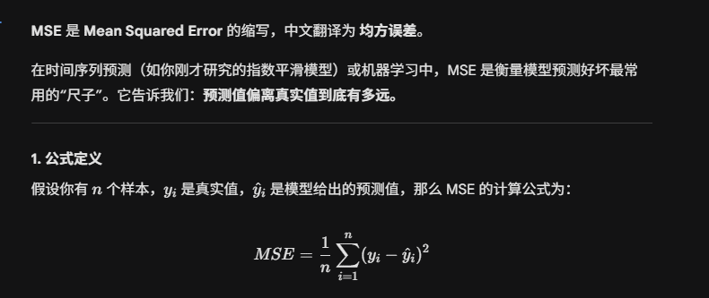
第1题在单元格A1:B13中给出了过去24个月中债券利率,现要求建立指数平滑模型：
1、针对在F1中键入的任意的平滑常数（它可以是在0.1~0.5之间改变的任何正数）在C2:C25中正确的位置上求出各月的指数平滑预测值；
2、在单元格F2中求出这些预测值与对应的汇率实际值之间的均方误差；
3、利用灵敏度分析操作（模拟运算表）所得数据在F4中求出使均方误差达到极小的最优平滑常数；
4、利用最优平滑常数在F5中求出按照指数平滑模型计算的第25个月的债券利率的预测值。
月 | 债券利率 | 预测值 | 平滑常数 | 0.2
1 | 7.62 |  | MSE | 0.0019917382637
2 | 7.62 | 7.62
3 | 7.63 | 7.6244 | 最小MSE | 0.0019917382637
4 | 7.60 | 7.62636 | 最优平滑常数 | 0.2
5 | 7.61 | 7.622048 | 第25月的预测值 | 7.5789704625
6 | 7.60 | 7.6205584
7 | 7.60 | 7.61544672
8 | 7.62 | 7.613317376
9 | 7.61 | 7.6155339008
10 | 7.59 | 7.6153471206
11 | 7.60 | 7.6093176965
12 | 7.59 | 7.6084141572
13 | 7.55 | 7.6037713258
14 | 7.55 | 7.5926482606
15 | 7.66 | 7.5837498085 |  |  |  | 0.0019917382637
16 | 7.53 | 7.5989998468 |  |  | 0.1 | 0.0021230979434
17 | 7.54 | 7.5849502774 |  |  | 0.2 | 0.0019917382637
18 | 7.52 | 7.5756510219 |  |  | 0.3 | 0.0020461686508
19 | 7.53 | 7.5643308176 |  |  | 0.4 | 0.0021615818801
20 | 7.65 | 7.557215054 |  |  | 0.5 | 0.0023112123944
21 | 7.54 | 7.5757720432
22 | 7.51 | 7.5683084346
23 | 7.63 | 7.5565163477
24 | 7.61 | 7.5712130781
 |  | 7.5789704625

第2题
第2题） 本工作表中A1:B25区域的数据是某公司在过去二年的销售额观测值，经观察发现这些数据大体上在一个水平位置附近上下波动。要求建立移动平均模型：
1、针对在单元格G3中的任意移动平均跨度值（它可以是在2~8之间改变的任何整数）求出各个月销售额的移动平均估计值；
2、求出这些估计值与对应的销售额实际值之间的均方误差MSE；
3、用灵敏度分析方法求出使MSE达到极小的最优移动平均跨度及该MSE极小值；
4、用最优移动平均跨度求出未来第25个月的销售额预测值。
序号 | 销售额 | 销售额估计值
1 | 27861.89
2 | 75485.27 |  | 移动平均跨度 | 3
3 | 26381.40 |  | MSE | 238785408.77
4 | 55931.72 | 43242.8566
5 | 47184.04 | 52599.4666 | 最优移动平均跨度 | 3
6 | 35239.63 | 43165.7233 | MSE极小值 | 238785408.77
7 | 52540.24 | 46118.4666 | 第25个月的销售额预测值 | 53131.7816
8 | 47201.46 | 44987.9733
9 | 35124.51 | 44993.7783
10 | 56455.66 | 44955.4066
11 | 53781.29 | 46260.5441
12 | 36362.80 | 48453.8208
13 | 51020.86 | 48866.5833
14 | 27287.67 | 47054.9833 |  | 238785408.77
15 | 55629.24 | 38223.7766 | 2 | 371117681.18
16 | 66461.43 | 44645.9233 | 3 | 238785408.77
17 | 43821.61 | 49792.7795 | 4 | 257079924.97
18 | 71398.43 | 55304.0925 | 5 | 286590690.41
19 | 90120.91 | 60560.4878 | 6 | 280623824.18
20 | 53519.69 | 68446.9826 | 7 | 294038011.48
21 | 34854.15 | 71679.6754 | 8 | 298274390.34
22 | 69247.25 | 59498.2509
23 | 53783.29 | 52540.3649
24 | 36364.80 | 52628.2324
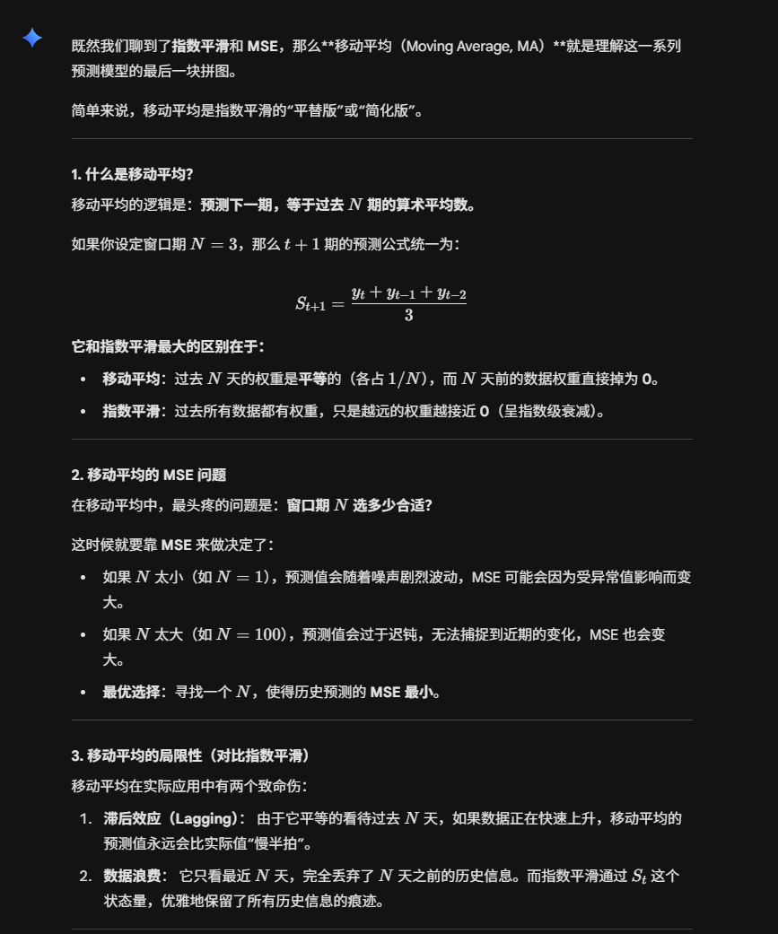
25 |  | 53131.7816

第3题
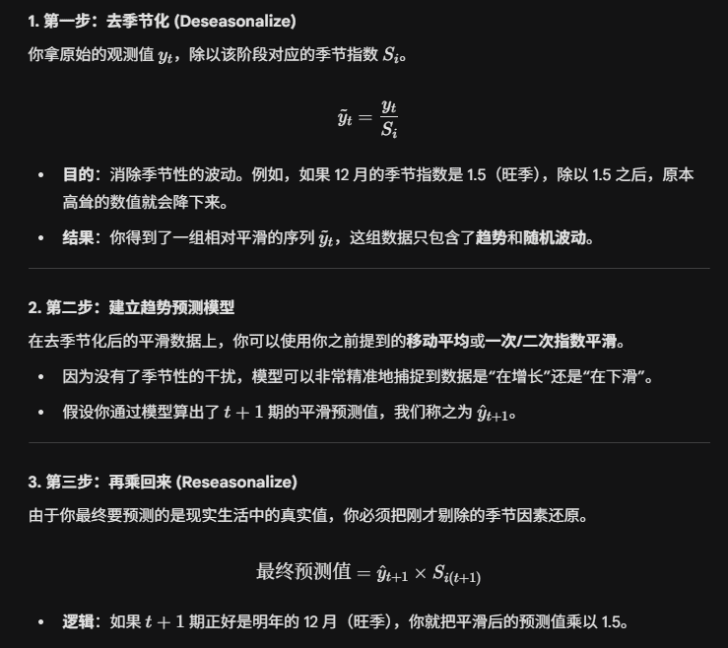
月份 | 周 | 销量 | 序号
1 | 1 | 5.4 | 1 | 5.9264585466 | 6.231251002 | 5.6777171639 | 季节指数
 | 2 | 5.76 | 2 | 6.2322502523 | 6.4223679806 | 5.9357115121 | 1 | 0.91116810445 |  | 9.77 | 10.7225
 | 3 | 7.08 | 3 | 6.6243717277 | 6.6134849593 | 7.068364433 | 2 | 0.92422476102 |  | 9.91
 | 4 | 7.68 | 4 | 7.0084085106 | 6.8046019379 | 7.45666335 | 3 | 1.0687806015 |  | 11.46
2 | 1 | 6.12 | 5 | 6.7166530194 | 6.9957189166 | 6.3742759445 | 4 | 1.095826533 |  | 11.75
 | 2 | 6.36 | 6 | 6.8814429869 | 7.1868358952 | 6.6422516877
 | 3 | 8.52 | 7 | 7.9717015707 | 7.3779528738 | 7.8854129106 | 预测结果
 | 4 | 9.12 | 8 | 8.3224851064 | 7.5690698525 | 8.2943875744 | 第13月 | 第1周 | 14.036422531
3 | 1 | 6.6 | 9 | 7.2434493347 | 7.7601868311 | 7.0708347251 |  | 第2周 | 14.41419362
 | 2 | 6.6 | 10 | 7.1411200807 | 7.9513038097 | 7.3487918633 |  | 第3周 | 16.872946164
 | 3 | 8.76 | 11 | 8.1962565445 | 8.1424207884 | 8.7024613882 |  | 第4周 | 17.509354043
 | 4 | 9.6 | 12 | 8.7605106383 | 8.333537767 | 9.1321117988
4 | 1 | 7.44 | 13 | 8.1653428864 | 8.5246547457 | 7.7673935057 | a= | 6.0401340234
 | 2 | 7.56 | 14 | 8.1798284561 | 8.7157717243 | 8.055332039 | b= | 0.19111697864
 | 3 | 9.6 | 15 | 8.9821989529 | 8.9068887029 | 9.5195098658
 | 4 | 10.2 | 16 | 9.3080425532 | 9.0980056816 | 9.9698360232
5 | 1 | 8.52 | 17 | 9.3506345957 | 9.2891226602 | 8.4639522863
第3题本工作表A1:C49是某公司近12个月冰箱销售数据库，负责冰箱销售的经理，发现本工作表A1:C49销售数据整体上有增长趋势，但他不仅想预测第13个月的销量，还想预测第13个月每周的销量，为此他收集了过去12个月每周的销量的明细数据，数据显示每周的销量既有规律的变化，具有明显的季节成分。请用季节指数预测模型计算季节指数并预测未来第13月各周的销量。
 | 2 | 8.76 | 18 | 9.4782139253 | 9.4802396389 | 8.7618722146
 | 3 | 10.2 | 19 | 9.5435863874 | 9.6713566175 | 10.336558343
 | 4 | 10.56 | 20 | 9.6365617021 | 9.8624735961 | 10.807560248
6 | 1 | 9.84 | 21 | 10.799324463 | 10.053590575 | 9.160511067
 | 2 | 9.96 | 22 | 10.776599395 | 10.244707553 | 9.4684123902
 | 3 | 10.8 | 23 | 10.104973822 | 10.435824532 | 11.153606821
 | 4 | 11.04 | 24 | 10.074587234 | 10.626941511 | 11.645284472
7 | 1 | 10.2 | 25 | 11.194421699 | 10.818058489 | 9.8570698476
 | 2 | 10.56 | 26 | 11.425792129 | 11.009175468 | 10.174952566
 | 3 | 11.76 | 27 | 11.003193717 | 11.200292447 | 11.970655298
 | 4 | 11.88 | 28 | 10.841131915 | 11.391409425 | 12.483008696
8 | 1 | 11.28 | 29 | 12.379713408 | 11.582526404 | 10.553628628
 | 2 | 11.16 | 30 | 12.074984864 | 11.773643383 | 10.881492741
 | 3 | 12.72 | 31 | 11.901413613 | 11.964760361 | 12.787703776
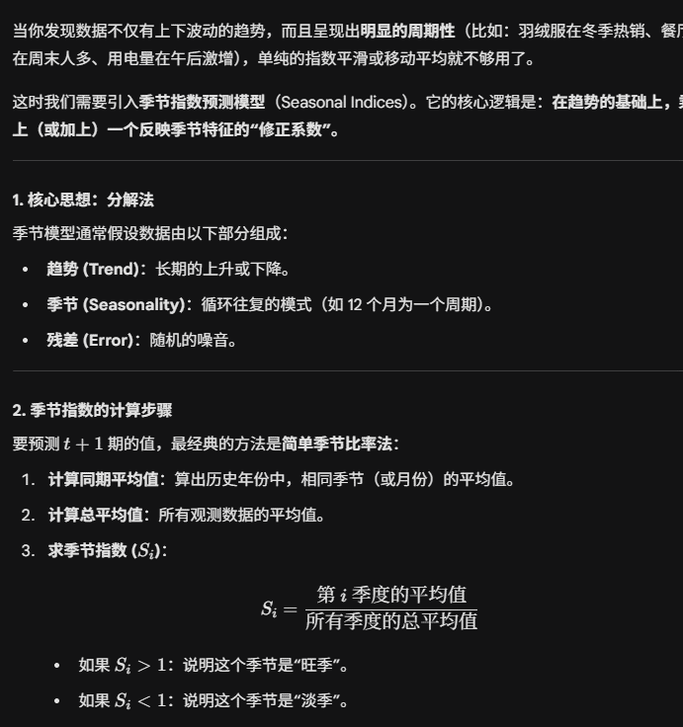
 | 4 | 12.84 | 32 | 11.717182979 | 12.15587734 | 13.320732921
9 | 1 | 12 | 33 | 13.169907881 | 12.346994318 | 11.250187409
 | 2 | 12.24 | 34 | 13.243531786 | 12.538111297 | 11.588032917
 | 3 | 13.2 | 35 | 12.35052356 | 12.729228276 | 13.604752254
 | 4 | 13.56 | 36 | 12.374221277 | 12.920345254 | 14.158457145
10 | 1 | 12.96 | 37 | 14.223500512 | 13.111462233 | 11.946746189
 | 2 | 12.72 | 38 | 13.762885974 | 13.302579212 | 12.294573093
 | 3 | 13.92 | 39 | 13.024188482 | 13.49369619 | 14.421800731
 | 4 | 13.68 | 40 | 12.48372766 | 13.684813169 | 14.99618137
11 | 1 | 13.2 | 41 | 14.486898669 | 13.875930148 | 12.64330497
 | 2 | 13.44 | 42 | 14.541917255 | 14.067047126 | 13.001113268
 | 3 | 15.36 | 43 | 14.371518325 | 14.258164105 | 15.238849209
 | 4 | 15.12 | 44 | 13.797804255 | 14.449281083 | 15.833905594
12 | 1 | 13.68 | 45 | 15.013694985 | 14.640398062 | 13.339863751
 | 2 | 13.8 | 46 | 14.931432896 | 14.831515041 | 13.707653444
 | 3 | 15.6 | 47 | 14.596073298 | 15.022632019 | 16.055897686
 | 4 | 15.72 | 48 | 14.34533617 | 15.213748998 | 16.671629818
 |  |  | 49 |  | 15.404865977 | 14.036422531
 |  |  | 50 |  | 15.595982955 | 14.41419362
 |  |  | 51 |  | 15.787099934 | 16.872946164
 |  |  | 52 |  | 15.978216913 | 17.509354043

